상품제안서
안전용품 소방용품 소화기 미니소화기 휴대용소화기 차량용소화기 화재진압 화재예방 | 상품코드: F31299

 |  |  |  |  |  |  | 02-412-0044 | www.easy1.co.kr
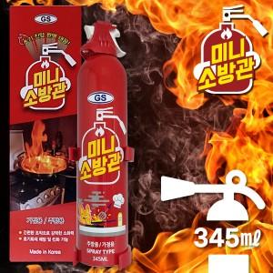

【상세/제작정보】

【인쇄/포장옵션】 | 레이저, 스티커 / 포장불가능

【공급단가】 | 수량 | 20~ | 100~ | 300~ | 500~ | 1,000~
*VAT별도 | 단가 | 10,120원 | 9,960원 | 9,720원 | 9,470원 | 9,310원

【상품 URL】 | http://www.easy1.co.kr/src/goods_detail.php?gdno=31299

